상품제안서
레거시 올인원 휴대용 접이식 의자 | 상품코드: S48234

 |  |  |  |  |  |  | 02-713-8555 | www.synergygift.co.kr
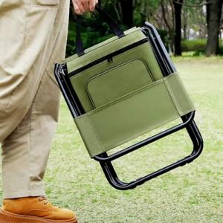

【상세/제작정보】

【인쇄/포장옵션】 | 실크 / OPP(비닐)

【공급단가】 | 수량 | 50~ | 100~ | 300~ | 1,000~ | 3,000~
*VAT별도 | 단가 | 24,130원 | 23,180원 | 22,230원 | 21,660원 | 21,090원

【상품 URL】 | https://www.synergygift.co.kr:443/src/goods_detail.php?gdno=48234

